Анкетирование2024
Результаты анкетирования родителей удовлетворенностью деятельности образовательного учреждения МАОУ "СОШ № 16" (СП "ЦРР - детский сад) в 2024 году
Вопросы, ответы | 1 | 2 | 3 | 4 | 5 | 6 | 7 | 8 | 9 | 10 | 11 | 12 | 13 | 14 | 15 | 16
 | Достаточно ли полная и актуальная информация об организации и ее деятельности размещена на официальном сайте учреждения в информационно-телекоммуникационной сети «Интернет»? | Указаны ли на официальном сайте организации сведения о педагогических работниках дошкольного образования? | Указаны ли на официальном сайте организации контактные сведения (телефон, электронная почта)? | Есть ли возможность обратиться в организацию с помощью электронных сервисов, в том числе внести предложения, направленные на улучшение работы организации? | Есть ли возможность узнать о ходе рассмотрения обращения в организацию (по телефону, по электронной почте, с помощью электронных сервисов, доступных на официальном сайте организации)? | Обеспечен ли достаточный уровень материально-технической оснащенности образовательного процесса в организации (оборудование кабинетов специалистов, групповых помещений, музыкального зала и пр.)? | Обеспечены ли организацией условия для охраны и укрепления здоровья, организации питания обучающихся? | Обеспечены ли организацией условия для индивидуальной работы с воспитанниками? | Реализуются ли организацией дополнительные образовательные программы? | Обеспечены ли организацией условия для развития творческих способностей и интересов воспитанников, включая их участие в конкурсах, выставках, смотрах, физкультурных мероприятиях и других массовых мероприятиях? | Обеспечены ли организацией условия для обучения и воспитания обучающихся с ограниченными возможностями здоровья и инвалидов? | Считаете ли Вы работников организации доброжелательными и вежливыми? | Удовлетворены ли Вы компетентностью работников организации? | Удовлетворены ли Вы качеством предоставляемых организацией образовательных услуг? | Готовы ли Вы рекомендовать организацию Вашим родственникам, друзьям, знакомым? | Вы можете оставить предложения по работе данной образовательной организации:
Да | 97 | 83 | 100 | 79 | 86 | 94 | 96 | 87 | 102 | 101 | 63 | 98 | 98 | 99 | 97 | 92
% | 90 | 77 | 93 | 73 | 80 | 87 | 89 | 81 | 95 | 94 | 58 | 91 | 92 | 93 | 90

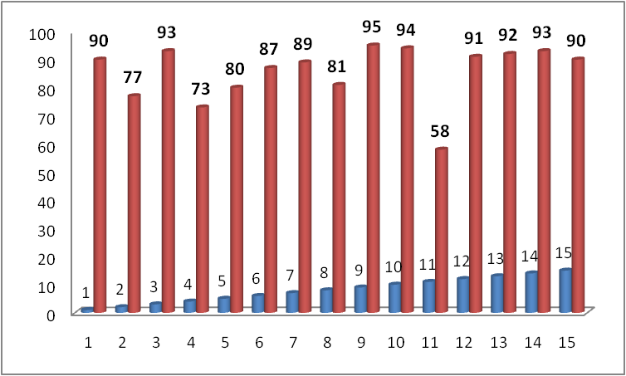

 | Диаграмма

